General tables
PZPM analysis based on CEP |  |  |  |  |  | 2022-10-07
 |  |  |  |  |  | units
First Registrations of New Trailers & Semi-Trailers *, including Light Trailers
 | 2022 Sep | 2021 Sep | % change y/y | 2022 Jan - Sep | 2021 Jan - Sep | % change y/y
TRAILERS | 5,301 | 5,540 | -4.3% | 53,923 | 62,082 | -13.1%
Trailers for trucks | 933 | 1,133 | -17.7% | 9,148 | 10,539 | -13.2%
Special Trailers | 179 | 156 | 14.7% | 1,989 | 1,860 | 6.9%
Light Trailers | 3,743 | 3,723 | 0.5% | 36,217 | 42,868 | -15.5%
Agricultural Trailers | 446 | 528 | -15.5% | 6,565 | 6,813 | -3.6%
other trailers | - | - |  | 4 | 2 | 100.0%
SEMI-TRAILERS | 2,265 | 2,482 | -8.7% | 18,846 | 21,745 | -13.3%
Semi -Trailers for trucks | 2,265 | 2,482 | -8.7% | 18,840 | 21,734 | -13.3%
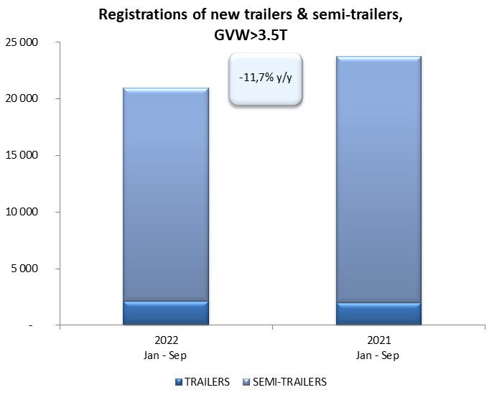
Special Semi -Trailers | - | - |  | 6 | 11 | -45.5%
TOTAL TRAILERS and SEMI-TRAILERS | 7,566 | 8,022 | -5.7% | 72,769 | 83,827 | -13.2%
*/ without temporary registered units
Source: PZPM analysis based on Central Register of Vehicles

 |  |  |  |  |  | units
First Registrations of New Trailers & Semi-Trailers *, GVW>3.5T
 | 2022 Sep | 2021 Sep | % change y/y | 2022 Jan - Sep | 2021 Jan - Sep | % change y/y
TRAILERS, GVW>3.5T* | 254 | 219 | 16.0% | 2,144 | 2,012 | 6.6%
Trailers for trucks | 252 | 218 | 15.6% | 2,124 | 1,993 | 6.6%
Special Trailers | 2 | 1 | 100.0% | 20 | 19 | 5.3%
SEMI-TRAILERS,GVW>3.5T* | 2,264 | 2,481 | -8.7% | 18,832 | 21,730 | -13.3%
Semi -Trailers for trucks | 2,264 | 2,481 | -8.7% | 18,829 | 21,721 | -13.3%
Special Semi -Trailers | - | - |  | 3 | 9 | -66.7%
TOTAL TRAILERS and SEMI-TRAILERS | 2,518 | 2,700 | -6.7% | 20,976 | 23,742 | -11.7%
*/ without temporary registered units
Source: PZPM analysis based on Central Register of Vehicles

Trail&Semi-Trail. GVW>3,5T
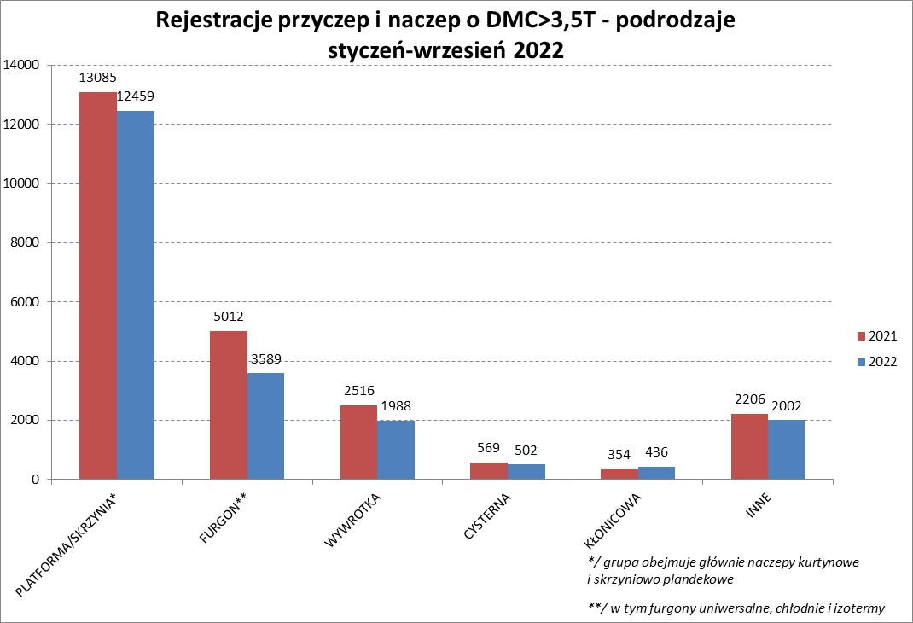
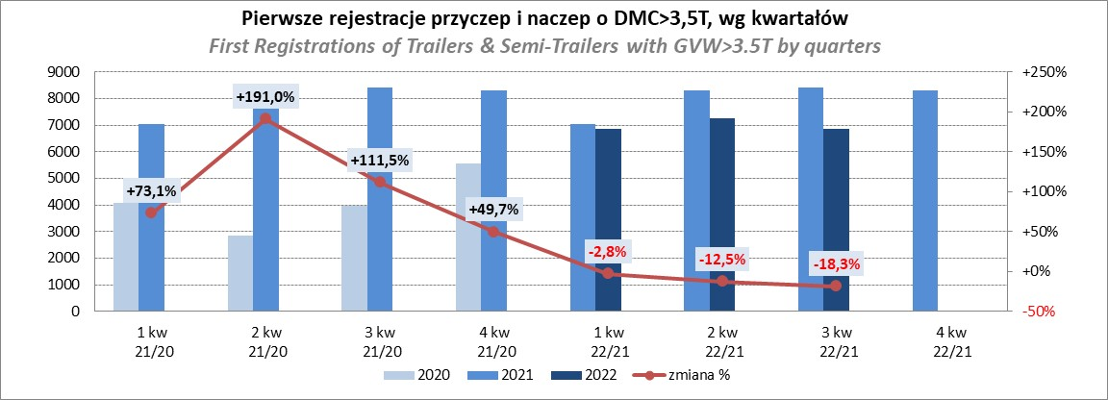
PZPM |  |  |  |  |  | 2022-10-07
Pierwsze rejestracje NOWYCH przyczep i naczep* o DMC>3,5T, udział w rynku %
First Registrations of NEW Trailers & Semi-Trailers with GVW>3.5T, Market Share %
 |  |  |  |  |  | Sztuki / Units
Pozycja | Marka | Rok narastająco Styczeń - Wrzesień
 |  | YTD January - September
 |  | 2022 |  | 2021 |  | Zmiana % r/r
No. | Make
 |  | Ogółem | Udział % | Ogółem | Udział % | Change % y/y
 |  | Total | Mkt shr % | Total | Mkt shr %
1 | SCHMITZ CARGOBULL | 4863 | 23.18% | 6134 | 25.84% | -20.7%
2 | WIELTON | 3202 | 15.27% | 2733 | 11.51% | 17.2%
3 | KRONE | 2885 | 13.75% | 4861 | 20.47% | -40.7%
4 | KOEGEL | 1994 | 9.51% | 2068 | 8.71% | -3.6%
5 | SCHWARZMUELLER | 945 | 4.51% | 850 | 3.58% | 11.2%
6 | KAESSBOHRER | 662 | 3.16% | 661 | 2.78% | 0.2%
7 | WECON | 570 | 2.72% | 513 | 2.16% | 11.1%
8 | BODEX | 474 | 2.26% | 514 | 2.16% | -7.8%
9 | BERGER | 438 | 2.09% | 378 | 1.59% | 15.9%
10 | GNIOTPOL | 409 | 1.95% | 361 | 1.52% | 13.3%
11 | ZASŁAW | 363 | 1.73% | 348 | 1.47% | 4.3%
12 | KEMPF | 318 | 1.52% | 289 | 1.22% | 10.0%
13 | FLIEGL | 261 | 1.24% | 286 | 1.20% | -8.7%
14 | INTER CARS - FEBER | 234 | 1.12% | 263 | 1.11% | -11.0%
15 | REDOS | 199 | 0.95% | 196 | 0.83% | 1.5%
16 | MHS | 187 | 0.89% | 188 | 0.79% | -0.5%
17 | CIMC | 169 | 0.81% | 242 | 1.02% | -30.2%
18 | LAMBERET | 166 | 0.79% | 71 | 0.30% | 133.8%
19 | MEGA | 160 | 0.76% | 218 | 0.92% | -26.6%
20 | CHEREAU | 155 | 0.74% | 116 | 0.49% | 33.6%
 | Pozostałe / Others | 2322 | 11.1% | 2452 | 10.3% | -5.3%
 | OGÓŁEM / TOTAL | 20976 | 100% | 23742 | 100% | -11.7%
*/ bez rejestracji czasowych
Źródło: analizy PZPM na podstawie CEP
Source: PZPM analysis based on Central Register of Vehicles

Semi-Trailers GVW>3,5T

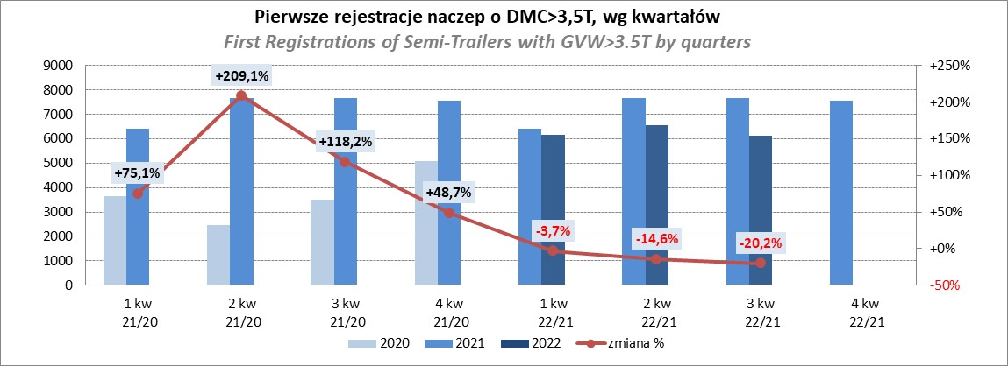
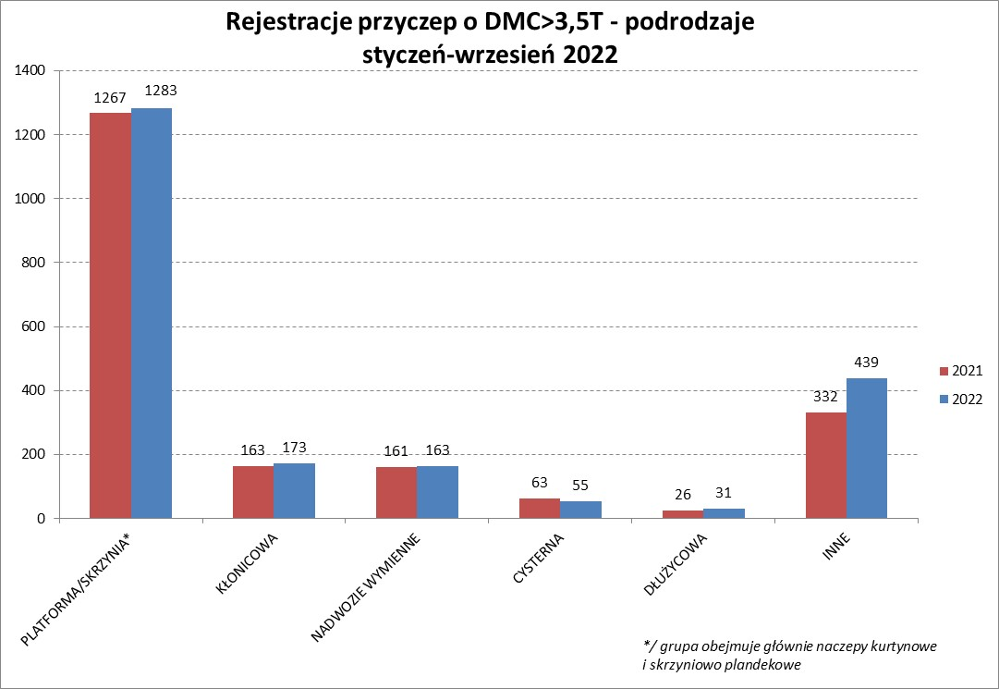
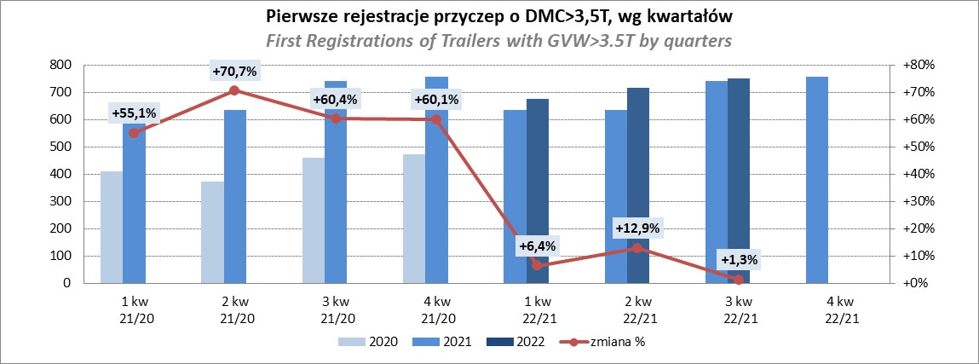
PZPM |  |  |  |  |  | 2022-10-07
Pierwsze rejestracje NOWYCH naczep* o DMC>3,5T, udział w rynku %
First Registrations of NEW Semi-Trailers with GVW>3.5T, Market Share %
 |  |  |  |  |  | Sztuki
Pozycja | Marka | Rok narastająco Styczeń - Wrzesień
 |  | YTD January - September
 |  | 2022 |  | 2021 |  | Zmiana % r/r
No. | Make
 |  | Ogółem | Udział % | Ogółem | Udział % | Change % y/y
 |  | Total | Mkt shr % | Total | Mkt shr %
1 | SCHMITZ CARGOBULL | 4858 | 25.8% | 6126 | 28.19% | -20.7%
2 | WIELTON | 2968 | 15.8% | 2544 | 11.71% | 16.7%
3 | KRONE | 2873 | 15.3% | 4833 | 22.24% | -40.6%
4 | KOEGEL | 1984 | 10.5% | 2037 | 9.37% | -2.6%
5 | SCHWARZMUELLER | 940 | 5.0% | 838 | 3.86% | 12.2%
6 | KAESSBOHRER | 645 | 3.4% | 650 | 2.99% | -0.8%
7 | BODEX | 461 | 2.4% | 497 | 2.29% | -7.2%
8 | BERGER | 438 | 2.3% | 377 | 1.73% | 16.2%
9 | KEMPF | 317 | 1.7% | 289 | 1.33% | 9.7%
10 | ZASŁAW | 314 | 1.7% | 295 | 1.36% | 6.4%
11 | FLIEGL | 237 | 1.3% | 262 | 1.21% | -9.5%
12 | INTER CARS - FEBER | 233 | 1.2% | 263 | 1.21% | -11.4%
13 | CIMC | 169 | 0.9% | 242 | 1.11% | -30.2%
14 | LAMBERET | 166 | 0.9% | 71 | 0.33% | 133.8%
15 | MEGA | 155 | 0.8% | 218 | 1.00% | -28.9%
 | CHEREAU | 155 | 0.8% | 116 | 0.53% | 33.6%
17 | BENALU | 124 | 0.7% | 153 | 0.70% | -19.0%
 | FFB FELDBINDER | 124 | 0.7% | 126 | 0.58% | -1.6%
19 | D-TEC | 100 | 0.5% | 79 | 0.36% | 26.6%
20 | KNAPEN | 97 | 0.5% | 83 | 0.38% | 16.9%
 | Pozostałe / Others | 1474 | 7.8% | 1631 | 7.5% | -9.6%
 | OGÓŁEM / TOTAL | 18832 | 100% | 21730 | 100% | -13.3%
*/ bez rejestracji czasowych
Źródło: analizy PZPM na podstawie CEP
Source: PZPM analysis based on Central Register of Vehicles

Light Trailers
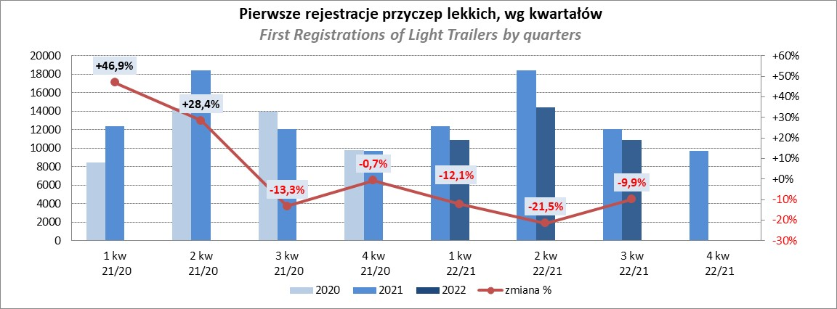
PZPM |  |  |  |  |  | 2022-10-07
Pierwsze rejestracje NOWYCH przyczep lekkich*, udział w rynku %
First Registrations of NEW Light Trailers*, Market Share %
 |  |  |  |  |  | Sztuki / Units
Pozycja | Marka | Rok narastająco Styczeń - Wrzesień
 |  | YTD January - September
 |  | 2022 |  | 2021 |  | Zmiana % r/r
No. | Make
 |  | Ogółem | Udział % | Ogółem | Udział % | Change % y/y
 |  | Total | Mkt shr % | Total | Mkt shr %
1 | NEPTUN-SORELPOL | 10062 | 27.78% | 11455 | 26.72% | -12.2%
2 | TEMARED | 8679 | 23.96% | 9407 | 21.94% | -7.7%
3 | ZASŁAW | 3101 | 8.56% | 3922 | 9.15% | -20.9%
4 | NIEWIADÓW | 2633 | 7.27% | 4180 | 9.75% | -37.0%
5 | FARO | 1407 | 3.88% | 1664 | 3.88% | -15.4%
6 | MARTZ | 1318 | 3.64% | 1427 | 3.33% | -7.6%
7 | RYDWAN | 1194 | 3.30% | 1494 | 3.49% | -20.1%
8 | BRENDERUP-THULE TRAILERS | 729 | 2.01% | 1171 | 2.73% | -37.7%
9 | WIDPOL | 594 | 1.64% | 623 | 1.45% | -4.7%
10 | WIOLA | 581 | 1.60% | 630 | 1.47% | -7.8%
11 | FRACHT | 438 | 1.21% | 398 | 0.93% | 10.1%
12 | LORRIES | 360 | 0.99% | 368 | 0.86% | -2.2%
13 | GŁOWACZ | 348 | 0.96% | 393 | 0.92% | -11.5%
14 | CARRO | 321 | 0.89% | 416 | 0.97% | -22.8%
15 | SPAWLINE | 315 | 0.87% | 252 | 0.59% | 25.0%
16 | STIM | 312 | 0.86% | 380 | 0.89% | -17.9%
17 | W.N.P. M.SUSKI | 299 | 0.83% | 375 | 0.87% | -20.3%
18 | SYLAND | 295 | 0.81% | 455 | 1.06% | -35.2%
19 | MASTER-TECH | 259 | 0.72% | 302 | 0.70% | -14.2%
20 | MIRO-CAR1 | 207 | 0.57% | 289 | 0.67% | -28.4%
 | Pozostałe / Others | 2765 | 7.6% | 3267 | 7.6% | -15.4%
 | OGÓŁEM / TOTAL | 36217 | 100% | 42868 | 100% | -15.5%
*/ bez rejestracji czasowych
Źródło: analizy PZPM na podstawie CEP
Source: PZPM analysis based on Central Register of Vehicles

Agri Trailers
Agri. Trailers |  |  |  |  |  | 2022-10-07
Pierwsze rejestracje NOWYCH przyczep ciężarowych rolniczych*, udział w rynku %
First Registrations of NEW Agricultural Trailers*, Market Share %
 |  |  |  |  |  | Sztuki / Units
Pozycja | Marka | Rok narastająco Styczeń - Wrzesień
 |  | YTD January - September
 |  | 2022 |  | 2021 |  | Zmiana % r/r
No. | Make
 |  | Ogółem | Udział % | Ogółem | Udział % | Change % y/y
 |  | Total | Mkt shr % | Total | Mkt shr %
1 | PRONAR | 2429 | 37.00% | 2619 | 38.44% | -7.3%
2 | METAL-FACH | 664 | 10.11% | 927 | 13.61% | -28.4%
3 | WIELTON | 613 | 9.34% | 619 | 9.09% | -1.0%
4 | METALTECH | 485 | 7.39% | 572 | 8.40% | -15.2%
5 | ZASŁAW | 298 | 4.54% | 348 | 5.11% | -14.4%
6 | PPHU WODZIŃSKI | 250 | 3.81% | 202 | 2.96% | 23.8%
7 | MARPOL | 226 | 3.44% | 134 | 1.97% | 68.7%
8 | MEPROZET | 220 | 3.35% | 217 | 3.19% | 1.4%
9 | CYNKOMET | 170 | 2.59% | 252 | 3.70% | -32.5%
10 | JOSKIN | 163 | 2.48% | 82 | 1.20% | 98.8%
11 | POMOT | 148 | 2.25% | 140 | 2.05% | 5.7%
12 | BBC | 106 | 1.61% | 58 | 0.85% | 82.8%
13 | FLIEGL | 103 | 1.57% | 75 | 1.10% | 37.3%
14 | TECHMONT | 102 | 1.55% | 78 | 1.14% | 30.8%
15 | GOMAR | 100 | 1.52% | 88 | 1.29% | 13.6%
 | Pozostałe / Others | 488 | 7.4% | 402 | 5.9% | 21.4%
 | OGÓŁEM / TOTAL | 6565 | 100% | 6813 | 100% | -3.6%
*/ bez rejestracji czasowych
Źródło: analizy PZPM na podstawie CEP
Source: PZPM analysis based on Central Register of Vehicles
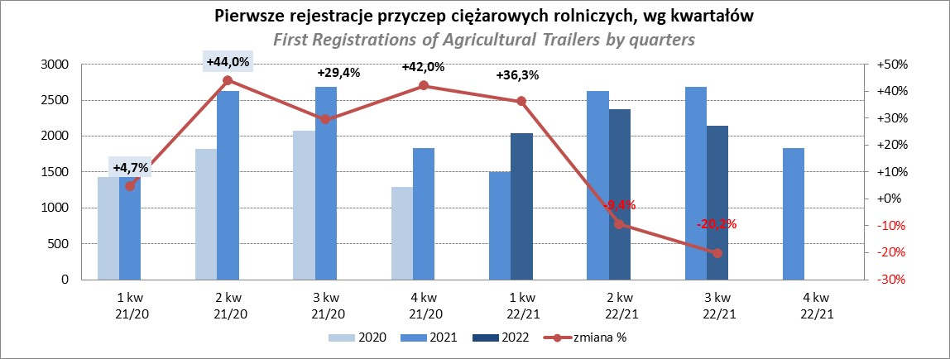

PZPM
Source: PZPM analysis based on Central Register of Vehicles

Agri.Tractors
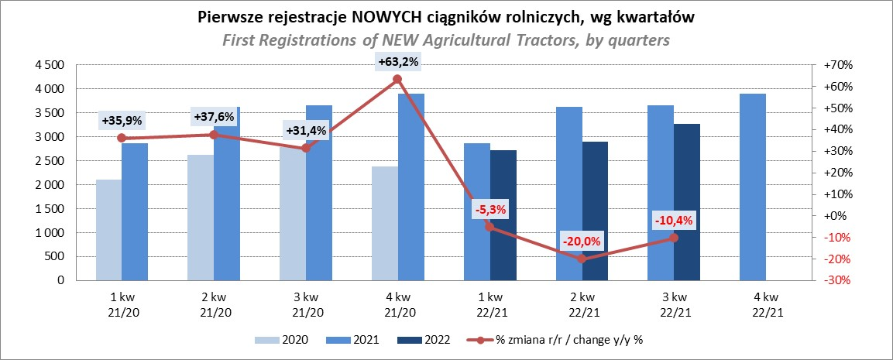
PZPM |  |  |  |  |  | 2022-10-07
Pierwsze rejestracje NOWYCH ciągników rolniczych*, udział w rynku %
First Registrations of NEW Agricultural Tractors*, Market Share %
 |  |  |  |  |  | Sztuki / Units
Pozycja | Marka | Rok narastająco Styczeń - Wrzesień
 |  | YTD January - September
 |  | 2022 |  | 2021 |  | Zmiana % r/r
No. | Make
 |  | Ogółem | Udział % | Ogółem | Udział % | Change % y/y
 |  | Total | Mkt shr % | Total | Mkt shr %
1 | NEW HOLLAND | 1,436 | 16.15% | 1,904 | 18.76% | -24.6%
2 | JOHN DEERE | 1,166 | 13.11% | 1,075 | 10.59% | 8.5%
3 | DEUTZ-FAHR | 776 | 8.73% | 981 | 9.67% | -20.9%
4 | ZETOR | 751 | 8.44% | 692 | 6.82% | 8.5%
5 | KUBOTA | 742 | 8.34% | 1,141 | 11.24% | -35.0%
6 | CASE IH | 721 | 8.11% | 749 | 7.38% | -3.7%
7 | MASSEY FERGUSON | 677 | 7.61% | 566 | 5.58% | 19.6%
8 | FARMTRAC | 396 | 4.45% | 354 | 3.49% | 11.9%
9 | CLAAS | 393 | 4.42% | 484 | 4.77% | -18.8%
10 | VALTRA | 372 | 4.18% | 360 | 3.55% | 3.3%
11 | STEYR | 289 | 3.25% | 271 | 2.67% | 6.6%
12 | SOLIS | 236 | 2.65% | 221 | 2.18% | 6.8%
13 | FENDT | 220 | 2.47% | 291 | 2.87% | -24.4%
14 | LOVOL | 153 | 1.72% | 275 | 2.71% | -44.4%
15 | ARBOS | 80 | 0.90% | 373 | 3.67% | -78.6%
 | Pozostałe / Others | 485 | 5.5% | 413 | 4.1% | 17.4%
 | OGÓŁEM / TOTAL | 8,893 | 100% | 10,150 | 100% | -12.4%
*Pojazdy zarejestrowane jako Ciągniki Rolnicze bez wyróżnionych jako potencjalne ATV / UTV
** Liczby zawierają rejestracje czasowe na koniec miesięcy
Źródło: analizy PZPM na podstawie CEP
*Vehicles registered as Agricultural Tractors without considered as ATV / UTV
Source: PZPM analysis based on Central Register of Vehicles

